상품제안서
웨이브 극세사담요(특대) | 상품코드: S38524

 |  |  |  |  |  |  | 02-713-8555 | www.synergygift.co.kr
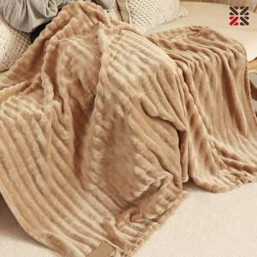

【상세/제작정보】 | ●담요(네임택 실크1도)/담요자수불가<br>- 100개 이상 무료, 100개 미만 별도비용문의

【인쇄/포장옵션】 | 실크 / 포장불가능

【공급단가】 | 수량 | 50~ | 100~ | 500~ | 1,000~ | 3,000~
*VAT별도 | 단가 | 8,850원 | 8,650원 | 8,040원 | 7,940원 | 7,780원

【상품 URL】 | https://www.synergygift.co.kr:443/src/goods_detail.php?gdno=38524

